sqlserver2016
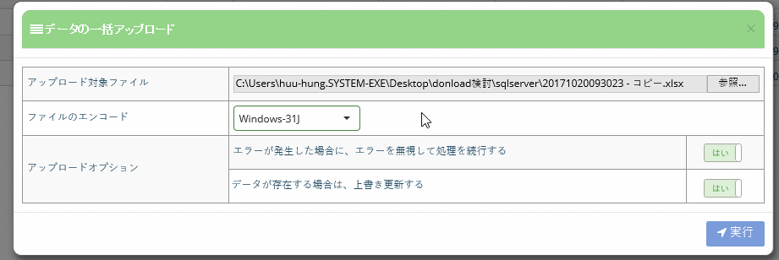

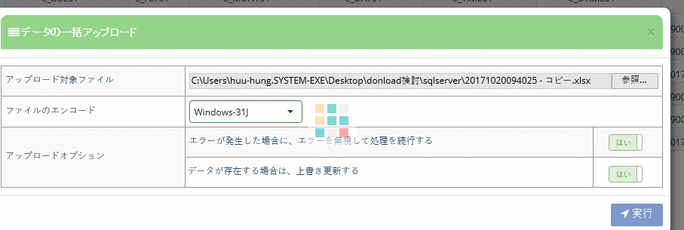

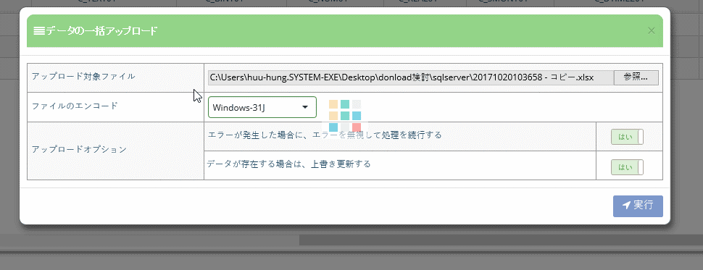

end

C_VCHAR01 VARCHAR
C_DEC01 decimal
C_MONY01 MONEY
C_DTIME01 DATETIME
C_SDTIME01 SMALLDATETIME
※DATETIME、SMALLDATETIME は文字列に変換した後、データを yyyy/mm/dd hh:mm
まで対応しましたが、 ss.sss は対応しない
C_CHAR01 CHAR
C_TEXT01 TEXT
C_NUM01 NUMERIC
C_REAL01 REAL
C_SMONY01 SMALLMONEY
C_DTIME201 DATETIME2(文字列に変換したら yyyy/mm/dd hh/mm/ss.sss） まで対応
C_NCHAR01 NCHAR
C_NVCHAR01 NVARCHAR

ORACLE
文字列を変換した後、データを編集

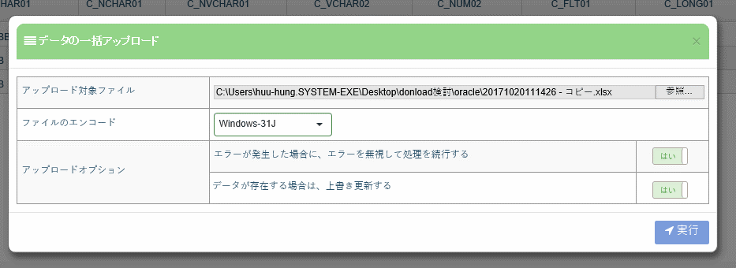

end

C_VCHAR01 VARCHAR2
C_CHAR01 CHAR
C_NCHAR01 NCHAR
C_NVCHAR01 NVARCHAR2
C_VCHAR02 VARCHAR2
C_LONG01
C_DATE01 DATE
C_TISTP01 TIMESTAMP

MYSQL
 | CREATE TABLE TEST.EXEX_BI_TABLE29_type
 | (
 |  | C_INT01 INT(5),
 |  | (8),
 |  | C_TINT01 TINYINT,
 |  | C_SINT01 SMALLINT,
 |  | C_MEINT01 MEDIUMINT,
 |  | C_TINT02 INT(5),
 |  | C_BINT01 BIGINT,
 |  | C_DEC01 DECIMAL(12,5),
 |  | C_FLT01 FLOAT,
 |  | C_DBLE01 DOUBLE,
 |  | C_DAT01 DATE,
 |  | C_DTIME01 DATETIME,
 |  | C_TSTAMP01 TIMESTAMP,
 |  | C_TIME01 TIME(6),
 |  | C_YEAR01 YEAR(4),
 |  | C_CHAR01 CHAR(100),
 |  | C_VCHAR02 VARCHAR (6000),
 |  | C_BINARY01 BINARY(20),
 |  | C_VBINARY01 VARBINARY(4),
 |  | C_TBLOB01 TINYBLOB,
 |  | C_TTEXT01 TINYTEXT,
 |  | C_BLOB01 BLOB,
 |  | C_TEXT01 TEXT,
 |  | C_MBLOB01 MEDIUMBLOB,
 |  | C_MTEXT01 MEDIUMTEXT,
 |  | C_LBLOB01 LONGBLOB,
 |  | C_LTEXT01 LONGTEXT,
 |  | CONSTRAINT PK_EXEX_BI_TABLE29_type PRIMARY KEY (C_INT01)
 | );

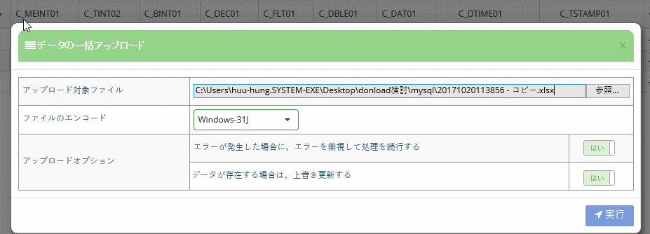

end

C_VCHAR01 VARCHAR
C_FLT01 FLOAT
C_DTIME01 DATETIME
C_TSTAMP01 TIMESTAMP
※DATETIME、TIMESTAMP は yyyy/mm/dd hh:mm:ss まで 編集可能ですが、
sss は編集できない
C_TINT01 TINYINT,C_SINT01 SMALLINT,C_YEAR01 YEAR(4), は 「'」 を入れないとインポートできない
C_CHAR01 CHAR
C_VCHAR02 VARCHAR
C_TTEXT01 TINYTEXT
C_TEXT01 TEXT,
C_MTEXT01 MEDIUMTEXT
C_LTEXT01 LONGTEXT,

postgre
 | CREATE TABLE EXEX_BI_TABLE29_type
 | (
 |  | C_SINT01 smallint,
 | C_DATE01 date,
 | C_SINT02 smallint,
 | C_INT01 integer,
 | C_DEC01 decimal,
 | C_NUM01 numeric,
 | C_REAL01 real,
 | C_DPSION01 double precision,
 | C_SSERIAL01 smallserial,
 | C_SERIAL01 serial,
 | C_BSERIAL01 bigserial,
 | C_MONEY01 money,
 | C_BL01 boolean,
 | C_TSTAMP01 timestamp,
 | C_DATE02 date,
 | C_TIME01 time,
 | C_ITVAL01 interval,
 | C_CVARYING01 character varying,
 | C_CRTER01 character(2000) ,
 | C_CHAR01 varchar,
 | C_TEXT01 text,
 |  | CONSTRAINT PK_EXEX_BI_TABLE29_type PRIMARY KEY (C_SINT01)
 | );

END

C_SINT01 smallint, C_SINT02 smallint は 「'」 を入れないとインポートできない
C_NUM01 numeric,
C_REAL01 real,
C_TSTAMP01 timestamp, 文字列に変換した後は問題なくインポートできる
C_CVARYING01 character varying,
C_CRTER01 character
C_CHAR01 varchar,
C_TEXT01 text,

